한글등록증
■자동차등록규칙 [별지 제1호 서식] <개정 2017. 10. 26> 수출 통관용 |  |  |  |  |  |  |  |  |  |  |  |  |  |  | (앞 쪽)
자 동 차 등 록 증
 | 제 | 0 |  |  |  |  | 호 |  |  |  | 최초등록일 : |  | 0
① 자동차등록번호 |  |  |  | 0 |  |  |  |  | ② 차 종 |  | 0 |  | ③용도 | 자가용
④ 차 명 |  |  |  | 0 |  |  |  |  | ⑤ 형식 및 모델연도 |  | 0 |  |  | 0
⑥ 차 대 번 호 |  |  |  | 0 |  |  |  |  | ⑦ 원 동 기 형 식 |  | 0
⑧ 사 용 본 거 지 |  |  |  | 인천광역시 중구 인중로 178 정우빌딩 303호
소유자 |  | ⑨성명(명칭) |  | 주식회사 카라바 (상품용) |  |  |  |  | 생 년 월 일 (법 인 등 록 번호) |  | 120111-0922270

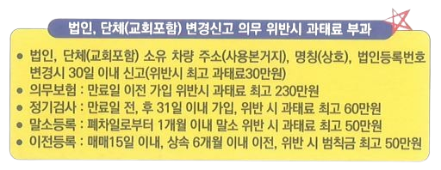
「자동차관리법」제8조에 따라 위와 같이 등록하였음을 증명합니다.
 | ※ 유의사항 : 전기자동차 또는 수소전기자동차인 경우 ⑦번란의 '원동기형식'은 '구동전동기형식'을 말합니다.


 |  |  |  |  |  |  |  |  |  | 0

1.제 원 |  |  |  |  |  |  |  |  |  | 4. 검사유효기간
⑪ | 제원관리번호 |  |  |  | 0 |  |  |  |  | 연월일 | 연월일 | 검 사 | 주 행 | 검사책 | 검 사
 | (형식승인번호) |  |  |  |  |  |  |  |  | 부 터 | 까 지 | 시행장소 | 거 리 | 임자확인 | 구 분
⑫ | 길 이 |  | 0 |  | mm | ⑬ | 너 비 | 0 | mm | 0 | 0 |  | 0
⑭ | 높 이 |  | 0 |  | mm | ⑮ | 총 중 량 | 0 | kg
⑯ | 승차정원 |  | 0 |  | 명 | ⑰ | 최대적재량 | 0 | kg
⑱ | 배기량 또는 |  | 0 |  |  |  |  | cc,(Ah ,[Ah]
 | 구동축전지 용량

⑲ | 정격출력 |  | 0 |  |  |  | Ps/rpm,(kW/rpm),[kW/rpm]
⑳ | 기통수 |  | 0 |  |  |  |  | 기통,(V),[kW]
(구동축전지정격전압)
[연료전지 최고출력]
㉑ | 연료의종류 및 연료소비율 |  | 0 |  | 0 |  | km/l,(km/kWh),[km/kg]
㉒ | 구동축전지 셀의제조사 |  |  |  |  | ㉓ | 구동축전지 셀의형태
㉔ | 구동축전지셀의주요원료
유의사항 : ⑱~㉑에서 기재 단위는 사용연료의 종류가 전기인 자동차의 경우는 (),수소전기자동차의 경우는[]을 말합니다.「자동차관리법 시행규칙」별표1 제2회의 특수자동차의 경우 최대적재량은 피견인자동차를 연결하기위해 허용되는 최대수직하중을 말하며 견인능력과는무관합니다,㉒~㉔는 구동축전지를 갖춘 자동차(외부 전기공급원을 통해 충전할 수 없는 구조인 자동차는제외)의경우만 해당합니다.

2.등록번호판 교부 및 봉인 |  |  |  |  |  |  |  |  |  | ※ 주의사항 : ㉚ 항 첫째란에는 신규등록일을 적습니다.
㉕ 구분 |  |  | ㉖ 번호판발급일 |  |  |  | ㉗ 발급대행자확인 |  |  | 비고

3. 저당권등록사실(저당권등록의 내용은 자동차등록원부(을)를 열람,확인하시기 바랍니다)
㉘ 구분(설정 또는 말소) |  |  |  |  |  |  | ㉙ 날 짜

 |  |  |  |  |  | ※ 뒷면의 '유의사항'을 꼭 읽어보시기 바랍니다. |  |  |  |  |  | 210㎜ x 297㎜[백상지 또는 중질지 80g/㎡]

영문등록증
■Motor Vehicle Registration Rules [Attachment No. 1 Form] <Revised 2017. 10. 26> For export customs clearance |  |  |  |  |  |  |  |  |  |  |  |  |  |  | (front page)
Certificate of Registration of Automobile
 | No | 0 |  |  |  |  |  |  | First Registration Date : |  |  |  | 0
① Registration No. |  |  |  | 0 |  |  |  |  | ② car type |  | 0 |  | ③Usage | Private car
④ Car Name |  |  |  | 0 |  |  |  |  | ⑤ Model &Year |  | 0 |  |  | 0
⑥ Vehicle ID No. |  |  |  | 0 |  |  |  |  | ⑦ Motor Type |  | 0
⑧ Usage Basc |  |  |  | #303, 178 Injung-ro, Jung-gu, Incheon, Korea
Owner |  | ⑨ Address |  | KARABA CO., LTD. |  |  |  |  | ID Card No. |  | 120111-0922270

「It is proved that it was registered as above in accordance with Article 8 of the Motor Vehicle Management Act.
 | ※ Note: In the case of an electric vehicle or hydrogen fuel cell vehicle, the 'prime motor type' in column ⑦ refers to the 'drive motor type
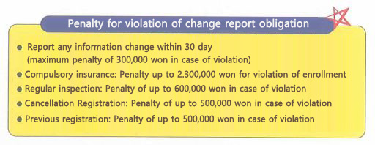
 |  |  |  |  |  |  |  |  |  | 0

1.Specifications |  |  |  |  |  |  |  |  |  | 4. Validity period of inspection
⑪ | Specification Control Number |  |  |  | 0 |  |  |  |  | Date Boot | Date Until | Place of Inspection | mileage | Inspect manager check | Prosecutor Division
 | (Type approval number)
⑫ | Length |  | 0 |  | mm | ⑬ | Width | 0 | mm | 0 | 0 |  | 0
⑭ | Height |  | 0 |  | mm | ⑮ | Weight | 0 | kg
⑯ | Passenger Capacity |  | 0 |  | Person | ⑰ | Maximum load | 0 | kg
⑱ | Displacement or |  | 0 |  |  |  |  | cc,(Ah ,[Ah]
 | Drive battery capacity

⑲ | Rated Output |  | 0 |  |  |  | Ps/rpm,(kW/rpm),[kW/rpm]
⑳ | Number of Cylinders |  | 0 |  |  |  |  | Cylinders, (V),[kW]
(Drive Storage Voltage)
[Maximum Fuel Cell Output]
㉑ | Type of fuel and fuel consumption rate |  | 0 |  | 0 |  | km/l,(km/kWh),[km/kg]
㉒ | Manufacturer of drive battery cells |  |  |  |  | ㉓ | Shape of drive battery cell
㉔ | Main raw materials of drive storage battery cells
Note: In (18)~(21), the unit used refers to () in the case of an electric vehicle and [] in the case of a hydrogen fuel electric vehicle. In the case of special vehicles in Schedule 1 2 of the Enforcement Regulations of the Motor Vehicle Management Act, the maximum load refers to the maximum vertical load allowed to connect the towed vehicle and is not related to the towing capacity, (22)~(24) applies only to vehicles equipped with drive storage batteries (excluding vehicles with structures that cannot be charged through an external electricity source).

2.Registration plate issued and sealed |  |  |  |  |  |  |  |  |  | ※ Note: In the first column of paragraph ㉚, write the date of new registration.
㉕ Classification |  |  | ㉖ License plate issuance date |  |  |  | ㉗ Confirmation of issuing agent |  |  | REMARKS

3. Fact of mortgage registration (The contents of the mortgage registration are in the motor vehicle registration ledgerPlease perusal and confirm)
㉘ Classification (setting or erasure) |  |  |  |  |  |  | ㉙ Date

 |  |  |  |  |  | ※ Please read the 'Notes' on the back. |  |  |  |  |  | 210mm x 297mm [white or heavy paper 80g/㎡]

말소증
■ 자동차등록규칙 [별지 제 20호 서식] <개정 2025. 1. 10.>
■ 자동차등록규칙 [별지 제 20호 서식] <개정 2025. 1. 10.>
Motor vehicle Registration Rules [Annex Form 20]
자동차말소등록사실증명서
Certificate of De-registration of Motor Vehicle
제 | 0 |  |  | 호 (No. )

자동차의 표 시 Vehicle Details |  | 자동차등록번호 | 0 |  |  | 차종 및 주행거리 | 승용
 |  | Registration No. |  |  |  | Vehicle Type and Mileage | 0
 |  | 차명 | 0 |  |  | 차대번호 | 0
 |  | Model |  |  |  | Chassis No.
 |  | 원동기형식 | 0 |  |  | 모델연도 | 0
 |  | Type of Engine |  |  |  | Model Year
 |  | 제원관리번호 | 0 |  |  | 용도 Vehicle Use | 자가용
 |  | Specification
 |  | Management no.
 |  | 최초등록일 | 0 |  |  | 사업용사용기간
 |  | Dete of initial |  |  |  | Period of
 |  | Registraton |  |  |  | Business Usage

소유자 |  | 성명 (명칭) | 주식회사카라바 |  |  | 생년월일(법인등록번호) | 120111-0922270
Owner |  | Name |  |  |  | Date of birth (Corporate Registration No.)

말소등록일 |  |  | 0 |  |  | 증명서 용도 | 증명용
Date of De-reglstration |  |  |  |  |  | Use of Certificate
말소등록구분 |  |  | 수출예정(수출말소) |  |  | 권리관계여부 | 압류(Seiure) | : | 0 | 건
Reason for De-registration |  |  |  |  |  | Relation of Rights | 저당권(Mortgage) | : | 0 | 건

「자동차관리법」제13조 및 「자동차등록규칙」제40조에 따라 말소등록 되었음을 증명합니다.
This is to certify that the above vehicle was de-registered in accordance with Article 13 of the Motor
Vehicle Management Act and Article 40 of the Motor Vehicle Registration Rules.

 |  |  |  |  | 발행 연월일 Date of Issue : |  | 0

Speial Metropolitan City Mayor ' Metropolitan City Mayor'
Special Self-Governing City Mayor ' Do Governor ' Special Self-Governign Province Governor
(The Head of a Si / Gun / Gu
유의사항
1. 말소등록된 자동차를 다시 등록하여 사용하려는 경우에는 「자동차등록령」 제20조 및 아래 표의 구분에 따른 기간에 신규등록을 신청해야 하며,그
신청기간을 경과한 때에는 「자동차관리법」제84조제4항제7호에 따라 100만원 이하의 과태료를 납부해야 합니다.
2. 말소등록 당시에 압류 및 저당권 등이 등록된 자동차는 「자동차관리법」제13조제10항 후단에 따라 해당 관리관계가 소멸되었음을 「자동차등록규칙」
제27조제3항에 따라 증명한 경우에만 신규등록을 신청할 수 있습니다.
말소등록 사유 |  |  |  |  |  |  | 신규등록 신청 기간
1.「여객자동차 운수사업법」및 「화물자동차 운사사업법」에 따라 면허.등록.인가 또는 신고가 실효되거나 취소되어 |  |  |  |  |  |  | 말소등록일부터 3개월 이내
말소들록된 경우
2. 자동차를 교육,연구의 목적으로 사용하는 등 「자동차등록령」제31조제5항에 해당하는 사유로 말소등록된 경우
3. 자동차의 차대[차대가 없는 자동차의 경우에는 차체(車體)를 말합니다. 이하 이 호에서 같습니다]가 등록원부상의
차대와 달라 직권으로 말소등록된 경우
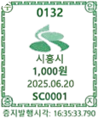
4. 속임수나 그밖의 부정한 방법으로 등록되어 직권으로 말소등록된경우
5. 자동차를 제작.조립 또는 수입하는 자(이들로부터 자동차의 판매위탁을 받은 자를 포함합니다)에게 반품(「자동차 |  |  |  |  |  |  | 말소등록일부터 6개월 이내
관리법」제47조의2의 교환 또는 환불 요구에 따라 반품된 경우를 포함합니다)하여 말소등록된 경우
6. 수출로 말소등록된 경우 |  |  |  |  |  |  | 말소등록일부터 1년 이내
7. 도난,횡령 또는 편취 당하여 말소등록된 경우 |  |  |  |  |  |  | 해당 자동차를 회수한 날부터 3개월 이내
◈ 자동차365(car365.go.kr)의 인터넷발급문서확인 메뉴를 통해 위.변조 여부를 확인할 수 있습니다. (발급일로부터 90일까지)또한 문서 하단의 바코드로도
진위확인(정부24 앱 또는 스캐너용 문서확인 프로그램)을 하실수 있습니다.

차량인보이스
COMMERCIAL INVOICE
1) Shipper / Exporter |  |  |  | Reference No. DFSU6646075 | 0 | ORIGINAL
KARABA CO., LTD., #303, 178 Injung-ro, Jung-gu, Incheon TEL:82-32-710-7979 FAX:82-32-710-1881 EMAIL : sales@karaba.co.kr |  |  |  | Reference code. DFSU6646075 | 0
 |  |  |  | CERTIFICATE OF ORIGIN

 |  |  |  | Issued by
 |  |  |  | THE KOREA CHAMBER OF COMMERCE & INDUSTRY
2) For account & risk of Messers. |  |  |  | Seoul, Republic of korea
0 |  |  |  | *Remark
 |  |  |  | 8) No. & date of invoice
 |  |  |  | 0 |  |  | 0
3) Notify party |  |  |  | 9) No. & date of L/C
SAME AS ABOVE |  |  |  | TTR BASE

4) Port of loading |  | 5) Final Destination |  | 10) L/C issuing bank
0 |  | 0
6) Vessel name |  | 7) Sailing on or about |  | 0
0 |  | 0
11) MARKS AND NUMBERS OF PKGS |  | 12) Description of Goods |  | 13) Quantity | 14) Unit price | 15) Amount | 16) DISPLACE-MENT(cc)

NO. | Commodity | Year | Chassis No. | Q'TY | Unit Price | AMOUNT | Shipping
1 | 0 | 0 | 0 | 1 | 0 | 0 | 0 | 0

2 |  |  |  |  |  |  |  | 0

3 |  |  |  |  |  |  |  | 0

4 |  |  |  |  |  |  |  | 0

5

 |  |  | GRAND TOTAL : |  |  | 0
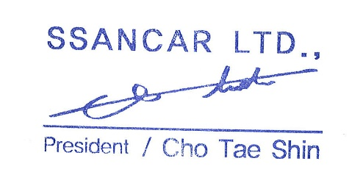
Telephone No : 82- 10 - 9009 - 9977 |  |  |  | Signed By
Fax No : 82- 505 - 366 - 9977

Travel Services Invoice
 |  |  |  | PROFORM INVOICE
Karaba Co., Ltd #303, 178 Injung-ro, Jung-gu, Incheon, Korea Phone: +82-32-710-7979
 |  |  |  | Date | 0
 |  |  |  | Invoice No. | 0
 |  |  |  | Name | 0
 |  |  |  | Nit
 |  |  |  | Adress
 |  |  |  | Country
 |  |  |  | Phone

 |  |  |  | Total invoice | 0
 |  |  |  | Total received in Korea | 0
 |  |  |  | Not received | 0

BANK ACCOUNT INFORMATION
Beneficiary |  | KARABA CO., LTD |  | Bank Name | KEB Hana Bank
Swift Cose |  | KOEXKRSEXXX |  | Bank Adress | 216-55, Hogupo-ro, Namdong-gu, Incheon, South Korea
Bank Account Number |  | 433 910007 14938 |  | Beneficiary Adress | #303, 178 Injung-ro, Jung-gu, Incheon, Korea

Code | Model | Chassis Number | Year | Lot. No. | Total
0 | 0 | 0 | 0 |  | 0

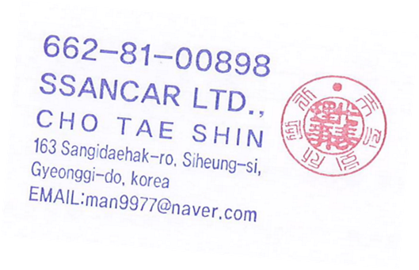
 |  |  |  | Sub Total | 0
 |  |  |  | Shipping Cost | 0

 |  |  |  | Grend Total | 0

